데스크탑 (2)
견 적 서

강원대학교 |  | 귀하
전화 :
팩스 :
담당 :

아래와 같이 견적합니다.

견 적 합 계 : | ₩1,980,000
견 적 일 자 : | 2017-04-11
결 재 조 건 :

품 명 | 규 격 | 수 량 | 단 가 | 금 액 | 세 액 | 합 계 액
 |  |  |  | - | - | -
컴퓨터 | hp wave 600-a176 plus | 1 | 1,500,000 | 1,500,000 | 150,000 | 1,650,000
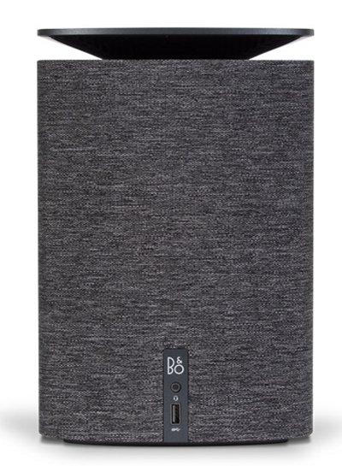
 |  |  |  | - | - | -
 | 인텔 i7-7700T (3.8GHz, 8MB 캐시, 4코어) |  |  | - | - | -
 | 인텔 H170 칩셋 |  |  | - | - | -
 | 16GB DDR4 RAM (최대 16GB) |  |  | - | - | -
 | 256GB nvme SSD |  |  | - | - | -
 | 2TB 7200RPM HDD |  |  |  | - | -
 | AMD Radeon R9 m470 2GB Video |  |  | - | - | -
 | Windows 10 64bit |  |  |  | - | -
 | HDMI / Display 포트 각 1개 |  |  |  |  | -
 | (최대 2개의 모니터 연결) |  |  | - | - | -
 | 전면 USB 3.0 1개 / Audio port 1개
 | 후면 USB 3.0 C 1개 / USB 3.0 2개
 | 무선 키보드 / 무선마우스
 | B&O 우퍼스피커 내장
 | 크기 17.3 x 16.8 x 25.9cm
 | 무게 2.9kg

모니터 | hp 27er | 1 | 250,000 | 250,000 | 25,000 | 275,000

dvd | usb dvd rw | 1 | 50,000 | 50,000 | 5,000 | 55,000

* 결제계좌 : 신한 110-138-600484 씨-넷 |  |  | 합 계 | 1,800,000 | 180,000 | 1,980,000
* 견적담당 : | 조규장(010-2910-7760)
* REMARK

